Sheet1
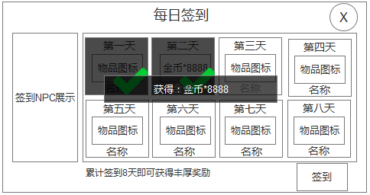
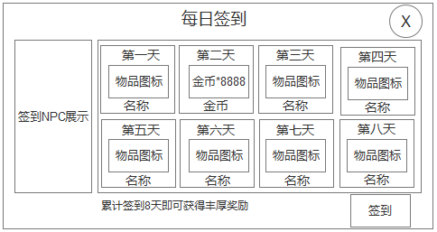
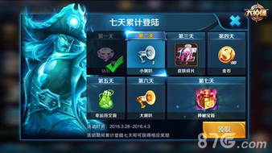

1.物品图标无底框2.右下角数量5位

物品名称6字

最后一天有静态放射性光效

 | 参考图：王者荣耀

特效需求：
可签到的当天有拖尾环绕特效
已签到标识：
1.黑色半透明遮罩
2.打钩标志

